KOMENTÁŘ náklady
1/ INVESTIČNÍ NÁKLADY
 | revitalizace a adaptace budovy - Mezigenerační centrum Osmička
 | Je uvažována revitalizace obálky celé budovy, která se sestává z 6 pavilonů, tj. nové fasády, výplně otvorů a nové skladby plochých střech. V interiéru bude různá úroveň změn - některé pavilony nebo jejich části jsou v interiéru adaptované na nové využití, tj. v těch nastanou minimální změny, naopak u jiných se uvažuje komplexní rekonstrukce (pavilon 3 - změna funkce z bývalé vývařovny na knihovnu a sdílené prostory). Výpočet investičních nákladů je tedy přizpůsoben procentuálnímu poměru změn, která se očekává v jednotlivých částech budovy. Jsou uvažovány investiční náklady 10.000 Kč/m3, které jsou dle konstrukční výšky 3,5m přepočteny na investiční náklady 35.000 Kč/m2 HPP. Výše investičních nákladů byla stanovena dle https://www.cka.cz/sluzby/clenum/kalkulacky/pozemni-a-krajinarske-stavby Budovy občanské výstavby 801.3. | 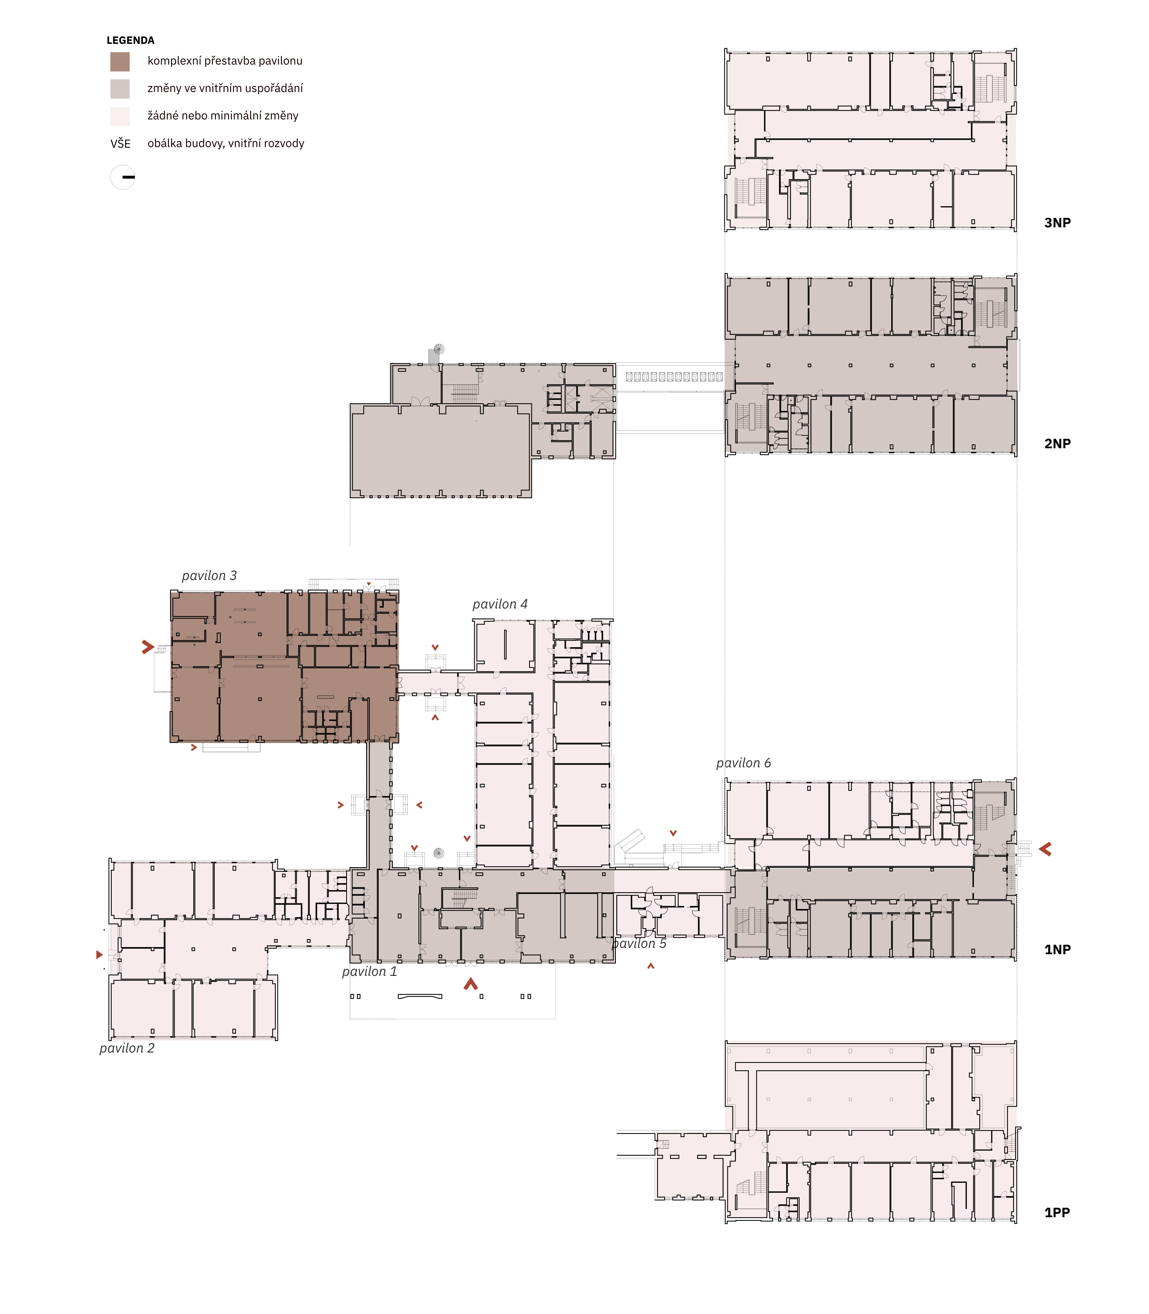

2/ NÁKLADY NA NÁSLEDNOU ZAKÁZKU - PROJEKČNÍ NÁKLADY
 | Odhad výše projekčních nákladů byl stanoven dle propočet za zpracování všech fází PD dle www.cka.cz/cs/pro-architekty/kalkulacky: kategorie III.-IV. Vstupními parametry pro výpočet byla výše investičních nákladů.

